Case 10
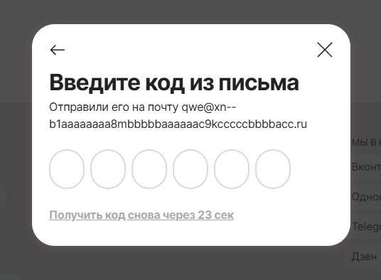
Главная

Название: | Ввод email-адреса, который не зарегистрирован в системе при запросе сброса пароля.
Функция: | Восстановление пароля
Действие |  | Ожидаемый результат | Результат теста
Предусловие:
Откройте сайт https://aliexpress.com/ |  | Сайт открыт и доступен | Пройден
Нажмите на кнопку "Войдите в аккаунт" |  | Форма входа в аккаунт открыта и доступна | Пройден
Укажите почту и нажмите "продолжить" |  | Удалось указать почту и следующая форма открыта и доступна | Пройден
Откроется форма "Введите пароль". Нажмите кнопку "Не помню пароль" |  | Форма "Введите пароль" успешно открыта. Кнопка "Не помню пароль" успешно нажата. | Пройден
Шаги теста:
Ввод email-адреса, который не зарегистрирован в системе при запросе сброса пароля. |  | Отображение ошибки с указанием на то, что такой email-адрес не зарегистрирован в системе. | Не пройден

